ssh Action
★ Oozie로 워크플로우 만들기

----------- 목차 ------------ 1. scala파일 생성 2. 실행 3. shell-script 생성 4. 실행 5. workflow.xml 생성 6. job.properties 생성 7. workflow.xml HDFS로 이관 8. oozie 커맨드 입력 및 실행 9. oozie Web UI에서 확인

1. 간단한 scala 파일 생성
# vi spark_test.scala
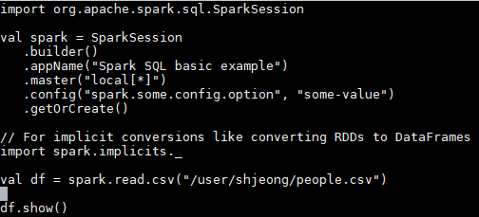

2. Spark2-shell로 바로 실행
# spark2-shell -i ./spark_test.scala
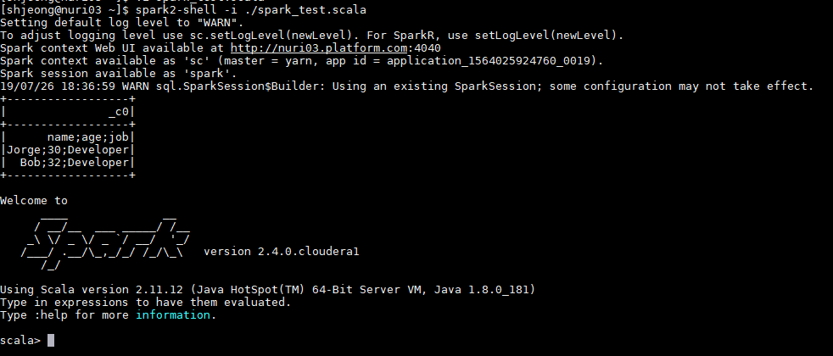

3. shell-script 생성
# vi script_test.sh
편집기 안에 #! /bin/bash 첫줄에 입력 필수!
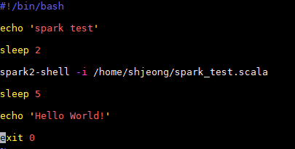
 | ※ 권한 변경
 | - 파일을 생성한 다음 바로 실행을 하지 못하므로 권한을 줘야 한다.
 | 1) root 권한으로 접속
 | # sudo chmod 755 script_test.sh

4. 쉘 스크립트 실행
# sh script_test.sh
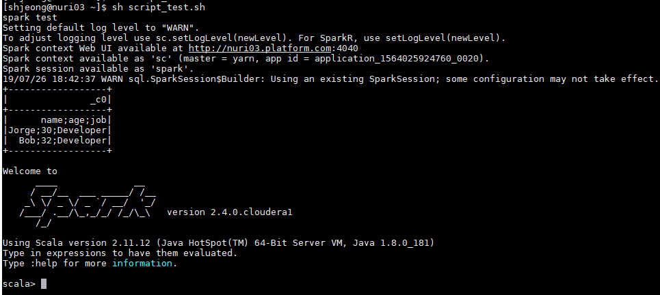

5. workflow.xml 생성
#vi workflow.xml
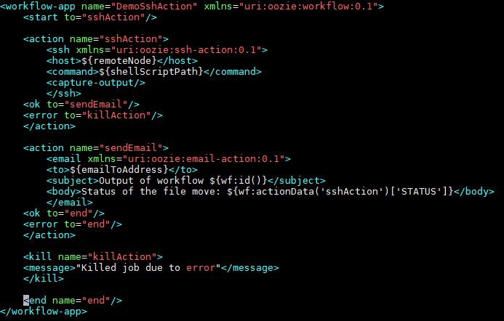

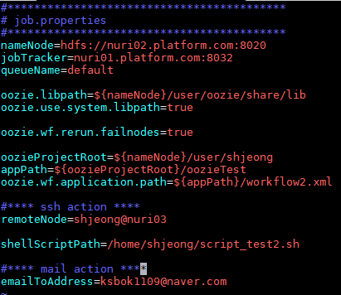
6. job.properties 생성(Oozie Server가 설치되어 있는 서버에다 생성)
#vi job.properties
 |  | # 워크플로우의 액션 중에서 에러가 발생한 작업부터 재작업 진행
 |  | oozie.wf.rerun.failnodes=true or false

7. workflow.xml를 HDFS에 이관
# hdfs dfs -copyFromLocal workflow.xml /user/shjeong/oozieTest
7-1) 모든 권한 부여
# hdfs dfs -chmod 777 /user/shjeong/oozieTest/workflow.xml
7-2) 이관 여부 확인
# hdfs dfs -ls /user/shjeong/oozieTest

8. Oozie 커맨드 입력 및 실행
# oozie job -oozie http://localhost:11000/oozie -config /home/shjeong/job.properties -run
↑↑↑위의 커맨드에서 localhost는 oozie-server 주소↑↑↑

9. Oozie Web UI에서 확인

※ 이메일 잡 실행했다면 이메일도 확인

Java Action
★ 간단한 Java Action 돌리기

----------- 목차 ------------ 1. .jar파일 생성 2. sftp로 .jar파일 home 디렉토리에 업로드 3. 서버에서 실행 결과 테스트 4. 쉘 스크립트 파일 생성 5. 쉘 스크립트 실행 6. job.properties 생성 7. workflow.xml 생성 8. workflow.xml를 HDFS에 이관 9. lib디렉토리에 .jar파일 적재

1. eclipes에서 실행 가능한 .jar파일 생성
# Package Explorer → 마우스 우클릭 → Export → Java → Runnable jar file
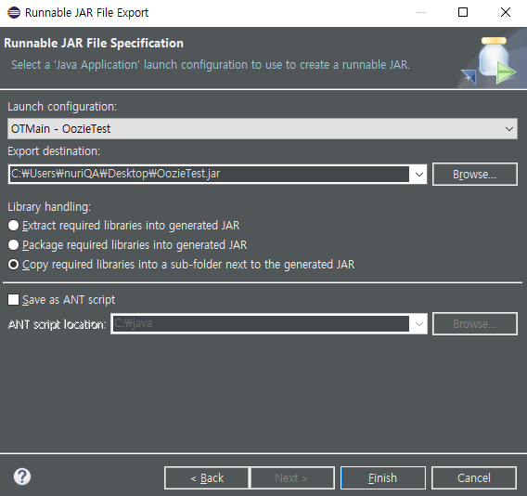

2. sftp로 .jar파일 home 디렉토리에 업로드
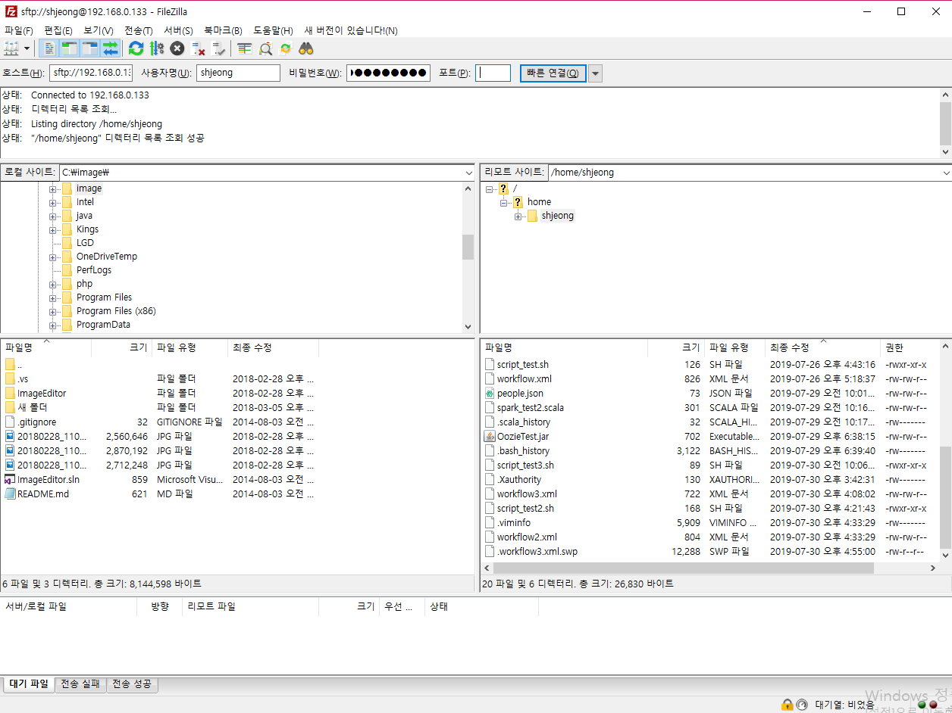

3. 서버에서 실행결과 테스트
# java -jar [디렉토리 경로]/[파일명]

4. 쉘 스크립트 파일 생성
# vi script_test3.sh
편집기 안에 #! /bin/bash 첫줄에 입력 필수!
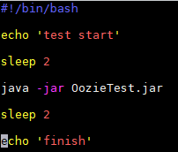
 | ※ 권한 변경
 | - 파일을 생성한 다음 바로 실행을 하지 못하므로 권한을 줘야 한다.
 | 1) root 권한으로 접속
 | # sudo chmod 755 script_test3.sh

5. 쉘 스크립트 실행
# sh script_test3.sh

6. job.properties 생성(Oozie서버가 설치되어 있는 서버에 생성)
# vi javajob.properties
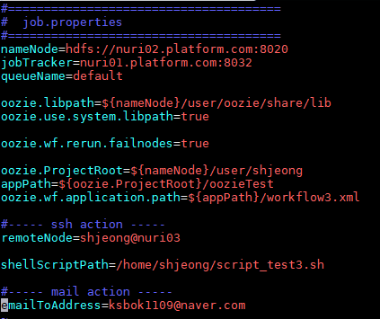

7. workflow.xml 생성
#vi workflow3.xml
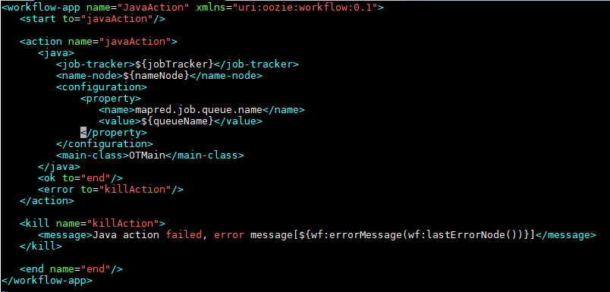

8. workflow.xml를 HDFS에 이관
# hdfs dfs -put /home/shjeong/workflow3.xml /user/shjeong/oozieTest
8-1) 모든 권한 부여
# hdfs dfs -chmod 777 /user/shjeong/oozieTest/workflow3.xml
8-2) 이관 여부 확인
# hdfs dfs -ls /user/shjeong/oozieTest/workflow3.xml

9. OozieTest.jar를 HDFS의 oozieTest디렉토리에 lib디렉토리를 추가하고 파일 이동
# hdfs dfs -mkdir /user/shjeong/oozieTest/lib
# ls
# hdfs dfs -mv /home/shjeong/OozieTest.jar /user/shjeong/oozieTest/lib

10. Oozie 커맨드 입력 및 실행
# oozie job -oozie http://localhost:11000/oozie -config /home/shjeong/javajob.properties -run

11. Oozie Web UI에서 결과 확인

